상품제안서
데님 에코백 M자형 포켓 | 상품코드: S39144

 |  |  |  |  |  |  | 02-713-8555 | www.synergygift.co.kr
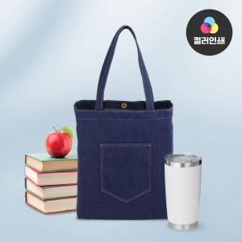

【상세/제작정보】 | <span style="font-size: 14pt;">※ 풀칼라인쇄 기본크기 10*10cm / 초과시 비용 추가발생됩니다.</span>

【인쇄/포장옵션】 | 실크, 풀칼라 / OPP(비닐)

【공급단가】 | 수량 | 50~ | 100~ | 500~ | 1,000~ | 3,000~
*VAT별도 | 단가 | 8,350원 | 8,150원 | 7,900원 | 7,700원 | 7,450원

【상품 URL】 | https://www.synergygift.co.kr:443/src/goods_detail.php?gdno=39144

